Introduccion
Modelo de Madurez Equipo Scrum

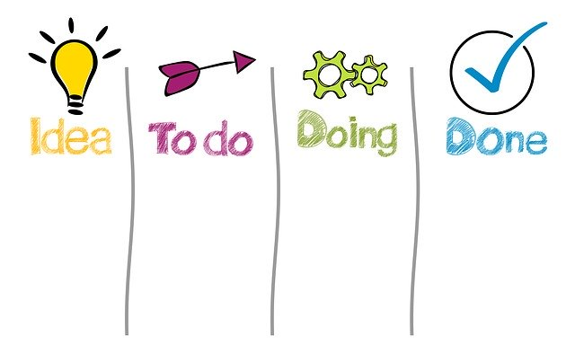
Calificaciones Preguntas

10 | Bien hecho!
8 | Faltan algunas cosas.
5 | Se intenta.
3 | Hay interés.
2 | Se hace mal.
1 | No se cumple.

Modelo de Madurez para equipo Scrum, con el objetivo de medir la adopcion del marco de trabajo analizando ceremonias, artefactos y roles

Grafico
 | Product Owner
 | ScrumMaster
 | Equipo
 | Equipo Scrum
Product Owner | 0
Managers | 0
Scrum Master | 0
Marco de Trabajo Scrum | 0
Equipo | 0
Adopción Ágil | 0

Managers
 | Managers
Marco Scrum
 | Marco Scrum | Marco Scrum
Adopción Ágil
 | Marco Scrum

